喫茶・飲食
この表はあくまでも目安です。詳細については、各事業所に直接お問い合わせください。
様式2ー③
市内障がい者施設が提供可能な物品調達・受託作業一覧【③喫茶・飲食】

事業所名 | 事業種別 | 店舗名 | 店舗外観 | おすすめ販売商品 | 商品画像 | 価格 | 店舗紹介（50字以内） | 住所 | 営業日 | 営業時間 | 連絡先 | mail | HP
あったかハート | Ａ型 | あったかハート | 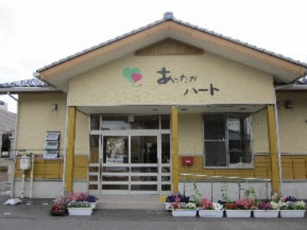 | イベント用弁当 | 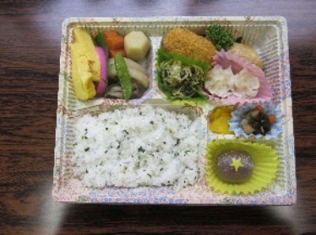 | 500円～予算に応じて | おいしいお弁当を心をこめて作っています。５～６名様分からご注文いただけます。是非、ご利用ください。 | 燕市吉田法花堂757番地 | 毎日 | 8時～18時 | 0256-94-7010 | a-heart@e-taiyou.jp
NPO法人リカバリー燕 | 地域活動支援センター | Caféさんぽみち | 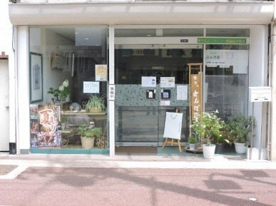 | 軽食・喫茶 | 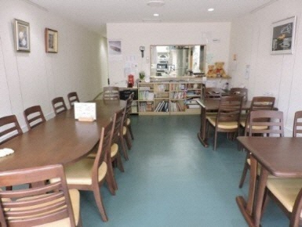 | 単品500円以下 | アットホームな街角の喫茶店 | 燕市宮町2番20-1号 | 月・火・木・金・土 | 11時～16時 | 0256-47-1531 | info@sanpomiti3011.saloon.jp
トム・ソーヤ | 就労移行＋Ｂ型 | 喫茶つばめや | 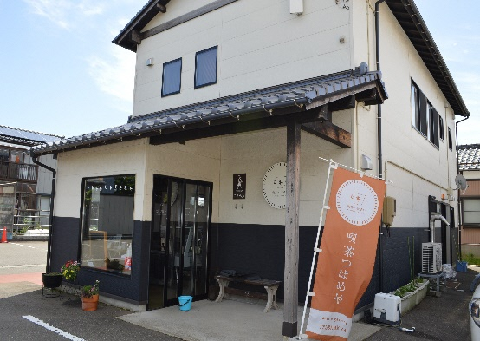 | ランチセット |  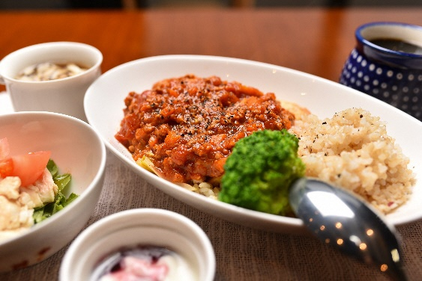 | 1,150円～ | 珈琲や軽食、スイーツなどがSNSで評判になり、連日大勢の方からお楽しみいただいております。店内では定期的にアートギャラリーを開催しているほか、ストールなどの自主製品も販売し、直接手に触れてご覧いただくこともできます。また、焙煎珈琲も100グラム430円～販売しています。 | 燕市桜町5番地 | 火～土 | 10時～18時 ※土曜 8時30分～16時 ※祝日は不定休 | 0256－66－0123 | kissa.tsubameya@gmail.com
 |  |  |  | 白玉あんみつ | 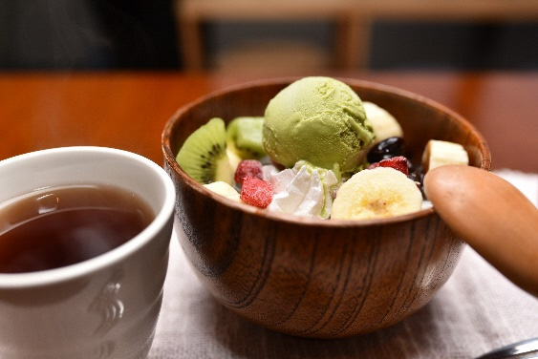 | 700円～880円
ワークセンターやすらぎ | 就労移行＋Ｂ型 | 喫茶ひなたぼっこ | 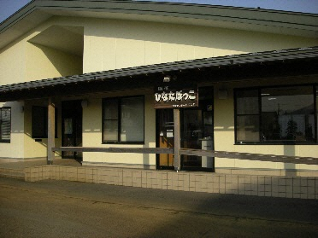 | 日替わり定食【1日5食予約制】 | 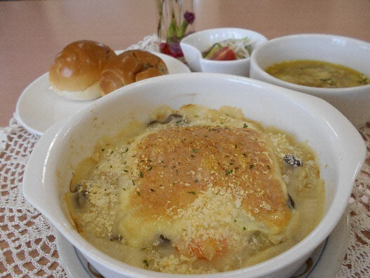 | 600円 | ・日替わり定食は平日のみの提供です。土曜日はうどんを提供しています。 ・うどん・軽食・デザート・ドリンクは予約の必要はありません。ぜひお越しください。 | 燕市吉田大保町25-15 | 火～土 | 11時～16時 ※日替わり定食＆うどん 11時～14時 | 0256-94-7486 | wayasuragi01@kind.ocn.ne.jp

